상품제안서
마운트기어 충전식 LED 멀티랜턴 | 상품코드: S41174

 |  |  |  |  |  |  | 02-713-8555 | www.synergygift.co.kr
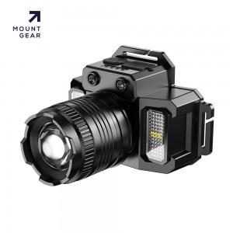 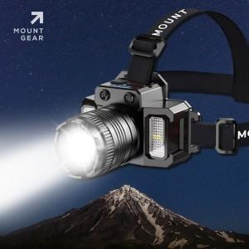 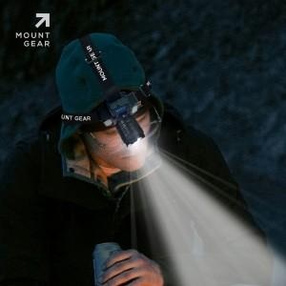

【상세/제작정보】 | - 131g 의 깃털같은 무게의 머리에 부담을 주지않는 헤드랜턴<br>- 가볍다고 기능을 빼진 않았습니다 : 줌/인 기능 , 마이크로센서 기능 , 잔량 표시등 , 사이드 LED 광원, SOS 가능까지<br>- 1500ma 배터리 장착으로 최대 10시간까지 무선으로 사용가능합니다<br>- USB 포트에 케이블 연결시 스마트폰 충전이 가능합니다

【인쇄/포장옵션】 | 레이저 / 포장지포장

【공급단가】 | 수량 | 30~ | 100~ | 500~ | 1,000~ | 3,000~
*VAT별도 | 단가 | 10,700원 | 10,000원 | 9,200원 | 8,800원 | 8,000원

【상품 URL】 | https://www.synergygift.co.kr:443/src/goods_detail.php?gdno=41174

